Հանդիպումներ
կոնտակտային անձձ | հեռախոսահամար | հասցեն | օրը | ժամը | արդյունք
Աննա մարքեթինգի գծով մասնագետ | 91411354 | Շիրակի փող., 1/68 շենք (նախկին դաշնամուրի գործարանի շենքում) | 29.01.2025 | 12:30:00 | գնացինք խոսեցինք բավականին անտարբեր կին էր փրայմում են տալիս պատվեր ներկա պահին տվել են աշնան համարմանրամասները գրեցինք իմացանք գնառաջարկ պետքա տանք հասկանան ոնցա կապվեն | փրայմի գներ t-shirt 100հատ-3000դրամ 500հատ-2800դրամ svitshot 100հատ-6000դրամ 500հատ-4800դրամ
Անահիտ | 95687009 | Արմենակ Արմենակյան փողոց 2/4, Նորք-Մարաշ | 30.01.2025 | 15:00:00 | ալավ անցավ հետաքրքրեց իրականում որակն էլ հավանեց հեռախոսահամարներով փոխանակվեցինք ու իրենվոթսափով գրեցինք որ իմ համարն է կարող է հարցերի դեպքում հանգիստ կապ հաստատել
HR Նարե Հովհանիիսյան | 93586688 | Սունդուկյան 98/1 | 30.01.2025 | 12:30:00 | խոսեցինք ներկայացրեցինք ասեց ժամանակն էր փոխելու ու շատ հարմար ու ճիշտ պահի առաջարկը եղավ խոսեցինք գները տվեցինք T-shirt 4500-5000 maximum one planet—ի որակով ու նաև տվել ենք պոլոյի գին 5500 պոլոները ձախ կրծքի ստանդարտ տպագրություն 8-10սմ T-shirt-ներըերկկողմանի տպագրություն դեմ հետև դեմը մի քիչ մեծ հետևը փոքր վզին ասեց հուլիսի վերջի համար օգոստոսի սկզբին է հարկավոր հունիսի մեջ կասենք կապ կհաստատենք ու պլյուս իմացանաք հոկտեմբերի 5 կազմակերպության ծնունդի օրնա էտ ժամանակ էլ են ունենում ու բազային սև կամ սպիտակ գույն
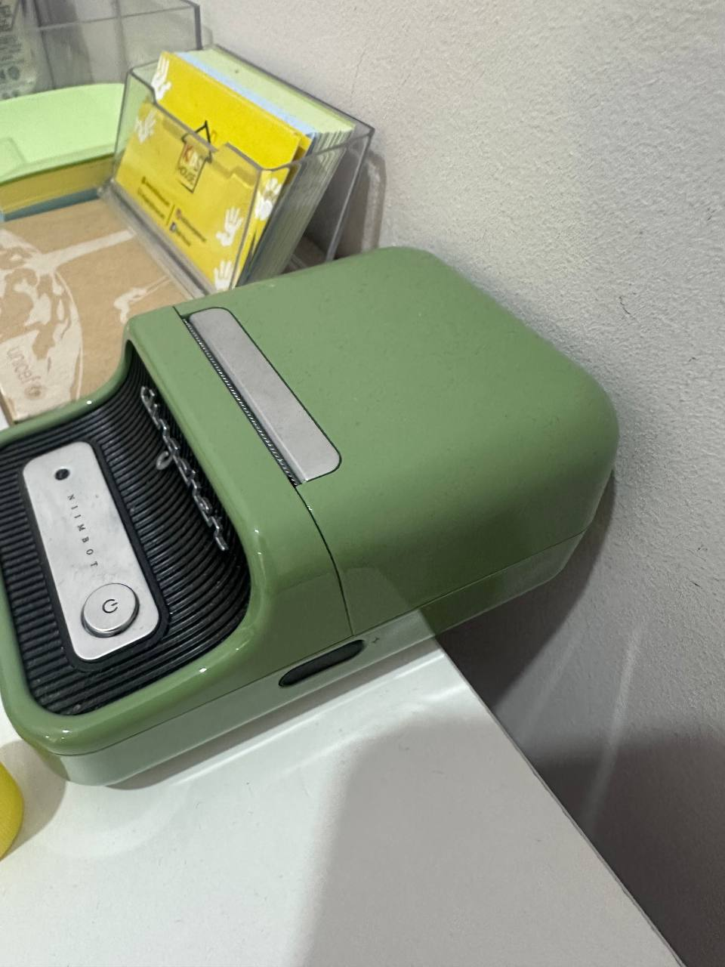
Մանե Գալստյան, տնօրեն | 33570603 | Ռոստոմի փող., 29 շենք | 05.06.2025 | 12:30:00 | ձախ կրծքի ստանդարտ տպագրություն քո նկարած երանգով Գոգ 20 հատ T-shirt մեծերի համար ազատ են եթե էտ գույնը չէ մոխրագույն կարա լինի օկա իրանց գին ասել ենք 3500 ու մեկական են ուզում երեխաների տարքիները 2-6 տարեկան փաստացի քանակ ամեն մասնաճյուղում 70/120/80 բայց զապասով են վերցնելու ամեն փաստացիին մի 20-30 քանակ ավել իրանք արդեն պոլո են ուզում երեխքին էլի ստանդարտ կրծքին ասեղը պոլոյի վրա 3100-3300 իսկ T-shirt ստանդարտ կրծքին տպած 2700-2900 հարցրեցին նաև պանամկաներիկ գին ասեց պանամկաներ տարբեր գույների լինի որ ամեն խումբ իրա գույնն ունենա ու գույների կատալոգ են ուզել դե պանամկաների քանակներն էլ բլուզների քանակով
Լևոն | 41201900 | գրիբոյեդով 25/25, կոմիտաս | 06.06.2025 | 12:30:00 | իրենք T-shirt-ները վերցնում են 2 թել կտորով 30 հատի դեպքում ձախ կրծքին ստանադարտ տպագրության արժեք նշեցինք 4000 ասեց թանկա ինչի համեմատ դե ասեց տոսպ-ի հետ են իրանք 3500 են ասում + NDS ուզում են կոմբինիզոն 40 հատ երկկողմանի գոգնոցներ 10 հատ պոլոներ հագնում են անվտանգությունը և արտադրամասը անվտանգությունը սև արտադրամասը սեռի գլխարկներ բարակ գին ենք ասել 3000 հաստը ասել ենք 4000-4500 էկո պայուսակի գին 30/40 չափ հաստ կտորով ասեցինք 2500 դրամից սկսած բայց ասեց չէ դոբրիի պայուսակը ցույց տվեցինք ասեց էտ բարակության հիմա պետքա նախնական ինքը ուղարկի մեզ գլխարկի քանակ որպեսզի նվերներ տան իրենց հետ համագործակցող բանվորներին պայուսակի տպագրության ֆայլ T-shirt պոլոյի տպագրության ֆայլ երկկողմանի գոգնոցի և կոմբինիզոնի ֆայլ 3 հատա ուղարկելու և սպեցոֆկա կոմբինիզոնի արժեքը ասեց 15000 առանց հարկ էս ամեն ինչը ուղարկելուց հետո գներ ուղարկենք իրենց և նաև նմուշներ չափեր L, XL, XXL որպեսզի փորձեն arex տպագրություն արտադրամասի համար և նաև ասեց որ իրենց վճարումները անում 25-ից հետո ասեց հիմա չեն կարա անեն որովհետև աշխատավարձերն են նստացնում Ceramica, Arex Co, Vida by Ceramica էս 3--ի ամբողջականնա Ceramica Group-ը
Լուսինե | 374-55-115205(բջջ.) | Հրաչյա Քոչարի փող., 196 շենք («Ռիո Մոլ» առևտրի կենտրոնի հարևանությամբ) | 09.06.2025 | 10:00:00 | գին ասեց ասեմ էտ պահին Գոգի հետ պայմանավորված ձևով ասեցի մինիմալ արժեքները իսկ հստակ արժեք վերջնական ծրագրայինա հաշվում հիմա գին պետքա տանք իրան էստարբերակների համար 15 հատ մեծերի պոլո դեղին լիմոնագույն կամ դեղին վարդագույն գույների մեջ ստանդարտ ձախ կրծքին տպագրության արժեք ու նաև դեմ հետև տպագրությունով արժեք մեծերի համար 92/8 կտորով 30 հատ պուճուրների T-shirt-ների արժեք նույն գույներով ու նույն տպագրություններով արժեքներ պուճուրների համար 100% բամբակով 30 հատ պանամկայի արժեք երկկողմանի և միակողմանի էլի տպագրությունով նույն գույների մեջ 1 հատ խոհարարի համազգեստի արժեք գլխարկով ամբողջական էլի ու էլի նույն գույների մեջ լոգոն ու տարիքներն էլ կուղարկի կուղարկեմ
Սուսաննա Գեղամի Չիթչյան, տնօրեն | 374-91-432262(բջջ.) | Քաջազնունու փող., 30 շենք | 09.06.2025 | 13:00:00 | ուրեմն խոսակցության ընթացքում ասեցին որ ունեցել են բայց շատերինը որակից ընկելա ու ներկա պահին իրանց հարկավորա կարճաթև պոլոներ մեծերի համար իսկ աշնան համար մտածում են քննարկում են դեռ երկարաթև տարբերակը նույնի թե կարճաթև վրայից վերխ էտ պահին գին ենք տվել հետևյալը T-shirt մեծերի համար 92/8 կտորով 3700 դրամից սկսած 100% կտորով 3500 դրամ տպագրության մասով ստանդարտ ձախ կրծքին Պոլո 4500 դրամ բամբակով կտորը սինթետիկայովը 4700 դրամ մեծերի քանակը ֆիքս 50-ա բայց կրկնակիով են պատվիրում այսինքն 100 երեխաների համար գին տանք և տպած և ասեղ 2-6 տարեկաններ են 100-200 քանակի համար երեխաների համար թիշրթներ
Մարիա տնօրեն |  | Արշակունյաց պող., 47 շենք | 11.06.2025 | 12:30:00 | ուրեմն այսպես գնացի խոսեցի ներկայացրեցի հավանեցին շաատ որակները դիզայնը դե գին հարցրեցին ասեցի մինիմալ արրժեքը հստակը հաշվարկենք ուղարկենք իրանց պետքա գին տանք 2 թել կտորից թի շրթի գին ձախ կրծքին ստանդարտ տպագրությամբ 16 հոգու համար պլյուս մեծերի համար մի հատ էլ գին տանք զու լանդիայի կանաչ կտորի որակով էլի Ձախ կրծքին ստանդարտ տպագրությամբ ու զու լանդիայի թևերի ձևով 16 հոգու համար պլյուս պուճուրների համար սովորական թի շրթ զու լանդիայի կտորով 70 երեխու համար ձախ կրծքին ստանդարտ տպագրությամբ բոլորը շատ հավանեցին զու լանդիայի կտորը բայց դեպի աշուն 2 թելը դրա համար մեծերին երկու կտորով էլ գին տանք
Անի | 374-91-335050(բջջ.) | Սարմենի փող., 49 տուն | 13.06.2025 | 12:30:00 | իրանք ուզում են պոլոներ և մեծերի և փոքրերի 40 փոքր են բայց 2ական են ուզում այսինքն 80 հատ և մեծերի են ուզում 10 հատ 1ականով գույները սև, մուգ կապույտ, բաց կապույտ ուզում են տպագրություն ձախ կրծքին ստանդարտ կտորը 92/8 պոլոյի դիզայնը ուզում են առանց կոճակի հերցինի նման առանց կոճակ նաև գին ուղարկենք երկարաթև պոլոյի սվիթշոթի և հուդիի
Ռուզաննա | 33777165 | Մաշտոցի պող., 2/3 շենք | 16.06.2025 | 12:30:00 | CIS ամբողաջական տեղեկատվություն իրանց գույնը բորդոն ու մուգ կապույտն են իրանք գին են ուզում բարակ գլխարկների 150 հատի համար մուգ կապույտ գույն կամ ասեղնագործած կամ տպագրություն սվիթշոթի կտորով մուգ կապույտ գույն ժակետ պրինտով 250 հատ հուդիի կտորով հաստ զիփով տարբերակ առանց կապիշոն մուգ կապույտ գույն 250 հատ հավաքածու տաբատ 3 թելու պլյուս սվիթշոթ 250 հատի համար մուգ կապույտ գույն ֆիզկուլտուրայի համար շորտեր 150 հատ դասական կտորից մուգ կապույտ բամբակ ամբողջությամբ յուբկա շորտ պլիս կտորից 70 հատ
Ալետա | 374-77-085599(բջջ.) | Հանրապետության փող., 71 շենք, 1-ին հարկ | 17.06.2025 | 12:30:00 | PHOBO-ի ընդհանուր տեղեկատվություն գին են ուզում 30 հատ մուգ կանաչ պոլոյի գլատկի առանց պրինտի ու ասեղի կանաչն էլ Գգժոտի մոտ թողած մուգ գույնի կանաչից 10 հատ կեպիի գին բաց մարմնագույն սպիտակին խփող հաստի դիզայնով բայց բարակկտորով ու մեջտեղի գույնն էլ էլի մուգ կանաչով 15 հատ գոգնոցի գին հաստ կտորով սև ու ասեղնագործած
Office Manager Անահիտ Նալբանդյան | 77030324 | Բրյուսովի փողոց 6, Space Noah Business Center | 17.06.2025 | 17:30:00 | GridDynamic-ի ամբողջական տեղեկատվություն կեպիներ են ուզում բարակ տարբերակից 30 հատ վրան տպագրություն թիշրթներ 40 հատ ձախ կրծքին ստանդարտ տպագրություն one planet-ի կտորի ու երևակի կտորի մեջ էին մտածում ու ավելի շատ հակված էին երևակի կտորին թոթբեգեր հավանեցին յուքրաֆթի թոթբեգը դիզայնով 40 հատի արժեք չափսերը իրանք կուղարկեն թոթբեգի իսկ պրինտի չափսը 24 սմ է հուդի 10 հատ զիփով 3 թել ու ուզեցին վիզուալ մոխրագույն սվիթշրթի գույնով ու կտորով հուդիի կանաչի հետ միքսով հա մեկ էլ ասեց հարկը հաշվարկած գները ուղարկենք
Ինեսսա | 374 11 998050 | Կոմիտաս 54V 5-րդ հարկ | 18.06.2025 | 12:30:00 | Volo ամփոփում պոլոյի արժեք մուգ կապույտ գույնի 4 տպագրությամբ թևերին ձախ կրծքին մեջքին 50 հատի համար թոթբեգի արժեք կամ դոբռիի կտորով բարակ կամ պլաշով կտորից տպագրություն ծալվող հավաքվող դիզայնով 100 հատի համար ու պլյուս մի հատ էլ նմուշ թոթբեգի տեսնելու համար դիզայնը
Աննա | 44505595 | Պուշկին 51 | 20.06.2025 | 12:30:00 | լիբանանյանի ինֆոն իրանց համար ակտուալ են աբադոկ կեպիները գոգնոցները թի շրթները ինքը հենց hr-ը ավելի շատ հավանությունա տալիս պոլոներին դրա համար ասեց գնառաջարկ նաև իրա մասով անենք ու պլյուս բանդանայի արժեք ամեն հագուստաձևից 100 հատի համար գին տանք թի շրթ պոլոյի կտորը 92/8 բաղադրությամբ իրանց գույները կանաչ գանձապահների համար մարմնագույն բեժ կարա մի քիչ երանգային մուգ էլ լինի իսկ ավելի մանրամասն ասեղ թե պրինտ հեսա քէազելում ամեն մեկինը կգրեմ
Զառա | 374-55-377319(բջջ.) | Հակոբ Հակոբյան փող., 4 շենք | 23.06.2025 | 12:30:00 | «ՍԵԼՖԻ ԹԱՅՄ» ՄԱՆԿԱԿԱՆ ԱԿՈՒՄԲ ընդհանուր տեղեկատվություն իրանց քանակները իրանակում քիչ են բայց վերցրել եմ որ գին տանք սկզբից դեղին կամ նարնջագույն էր ուզում փոխել համոզել եմ սև որ անենք էլ գույնի խնդիր չլինի թի շրթներա ուզում դա պետքա լինելու էքսկուրսիա գնալու ժամանկ և պլյուս էկո պայուսակ շնուրոքներով բարակ կտորից սեպտեմբերի համար որ երեխքին տա դպրոց գնալիս դրան վերցնեն լինի գովազդ ու անընդհատ ասում էր էժան էժան ես դե մինիմալ արժեքը նշեցի 2500 վերջնական հիմա ուղարկենք ու երեխեքն էլ 6-11 տարեկանների համար թի շրթներ 10 հատի համար գին ուզեց սև գույն կտոր ձախ կրծքին ստանդարտ տպագրությամբ լոգոն կուղարկիմեյլին ու էկո պայուսակի գին 20 հատ բարակ կտոր շնորուքներով տպագրությամբ
Ելենա | 41888351 | Խորենացի 28 | 23.06.2025 | 17:30:00 | իրանց համար ակտուալա էկո պայուսակները թիշրթներ ժակետներ հուդիներ պոլո շապիկներ բեյսիք գույնի դեպքում հստակ 70-80 քանակի դեպքում կկբերեն կտոր սվիթշրթներ նշելենք առկա գույնի դեպքում 15 օրվա ընթացքում կկարենք իրանց պետքա լինում ձմեռվա կամ ամառվա իվենթների ժամանակ գնառաջարկ չեն ուզել
Անդրանիկ | 99489404 | Ծովակալ Իսակով 2, | 25.06.2025 | 13:00:00
Անուշիկ | 95828220 | Գայի 12/2 | 26.06.2025 | 18:00:00 | ընդհանուր ինֆո LEVEL-ի մասին իրանցից բերել ենք տաբատի նմուշ էտ կտորով են ուզում ու սև բերել ենք նաև բլուզի նմուշ դա M չափնա դրանից պետքա հանենք ռազմերներ Էլեոնորան ասեց ինքը տաբատի նմուշ կուղարկի որէտ տարբերակով ձևենք տաբատները, իսկ տարիքային երեխեքի համար սենց որոշեցինք չափսերը 3-5->XS 6-8-> S 9-12-> M 12-14-> XL էս չափսերը բլուզների մասովա գնի մասով էլ խոսեցինք ասեց ծնողները հաստատ 15-ից ավել չեն տա որովհետև էն ժամանակ 3 կտորին էին տալիս ու համ էլ մի քիչ անհասկանալի կլինի նաև որ 2 կտորին էլ տան 15
Անի | 98008598 | Նալբանդյան 48, Ամիօ բանկի գլխամաս | 26.06.2025 | 12:30:00 | հանդիպեցինք ներկայացրեցինք հավանեց ասեց կփոխանցեմ մարքեթինգ հիմա hr բաժնում եմ որոշ չափով զբաղվում եմ բայց հիմնականը իրանք են անում կփոխանցեմ կարծիքս կասեմ հաշվի կառնեն թիշրթներ պոլոներ գլխարկներ թոթբեգեր
Շողիկ | 96093003 | Լեո 1 | 26.06.2025 | 13:30:00 | տեղեկատվություն ընդհանուր կարմիր արև ակտուալա պոլոներ տարբեր գույներ կանաչ նարնջագույն դեղին կապույտ սպիտակ ճիշտա ամեն խմբում մաքսիմում 18 երեխայա բայց ամեն խմբի համար տարբեր գույներ են վերցնում ու զապասով մոտավոր 70-100 հատ ամեն խմբի համար բայց ընդհանուր երեխաների համար 500 -600 հատա լինում 2-6 տարիքային խմբեր համար և ասեղով գին տանք և պրինտով իրանց 50-200 հատի համար ասել ենք սկսած 2500 դրամից բայց ասեցինք փոխվելու ավելի մատչելի քանի որ մեծ քանակ են ուզում գին տանք 92/8 բաղադրությամբ կտորով երկարաթև կարճաթև պոլո և նաև նույն բաղադրությամբ 2 թել կտորով սվիթշրթ նույն քանակներով նույն տարիքային ու մեծերի համար 100 հատ պոլոյի գին ասեցինք սկսած 3500 դրամից ու նաև ուղարկենք վիզուալ
...

